長田区
長田区 全世帯数 |  |  |  | 50,998 | エリア網羅率⇒ |  | 88.1%
区番号 | 町名 | ﾖﾐｶﾞﾅ | 配布ランク | 一戸建数(a) | 集合住宅数(b) | 配布可能 世帯数 a+b | 事業所数 (左記に含みません)
 | 長田区全域合計 |  |  | 21,650 | 23,258 | 44,908 | 5,835
1 | 浪松町 | ナミマツチョウ | A | 43 | 138 | 181 | 45 |  | ※事業所のみの配布はお受けしておりませんが、通常配布にオプションとして加算して配布することが可能です。
2 | 長楽町 | ナガラチョウ | A | 231 | 163 | 394 | 36 |  | A地区合計配布数 |  | B地区合計配布数
3 | 本庄町 | ホンジョウチョウ | A | 381 | 187 | 568 | 62 |  | 27,700 |  | 17,208
4 | 海運町 | カイウンチョウ | A | 335 | 221 | 556 | 74 |  | A地区価格：5円/1枚(税別) |  | B地区価格：20円/1枚(税別)
5 | 野田町 | ノダチョウ | A | 237 | 225 | 462 | 57 |  | A地区全域配布料↓ |  | B地区全域配布料↓
6 | 日吉町 | ヒヨシチョウ | A | 302 | 316 | 618 | 62 |  | 138,500 | 円 | 344,160 | 円
7 | 山下町 | ヤマシタチョウ | A | 264 | 211 | 475 | 51 |  | 長田区全域配布料↓
8 | 戸崎通 | トサキドオリ | A | 208 | 233 | 441 | 87 |  | 482,660 | 円
9 | 西代通 | ニシダイドオリ | A | 232 | 231 | 463 | 70
10 | 御屋敷通 | オヤシキドオリ | A | 301 | 536 | 837 | 96
11 | 水笠通 | ミズカサドオリ | A | 274 | 437 | 711 | 112
12 | 松野通 | マツノドオリ | A | 205 | 692 | 897 | 139
13 | 若松町 | ワカマツチョウ | A | 302 | 1,244 | 1,546 | 268
14 | 大橋町 | オオハシチョウ | A | 423 | 744 | 1,167 | 198
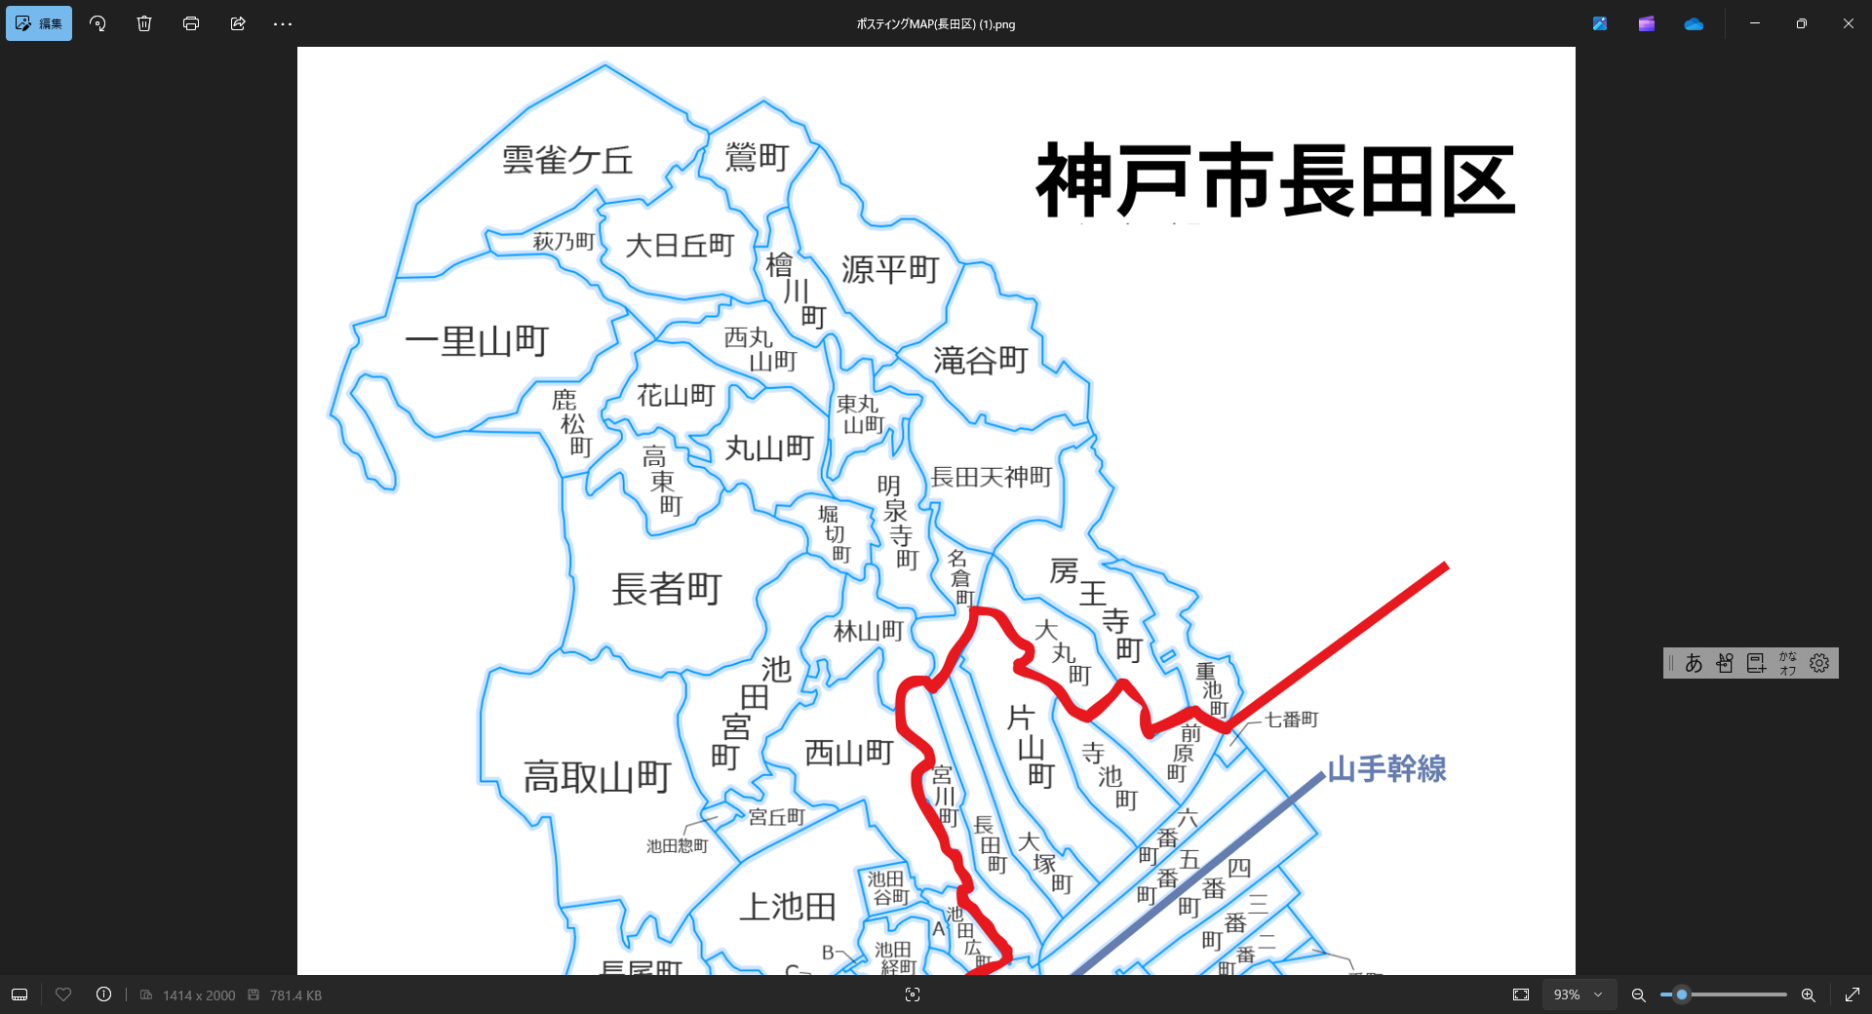
15 | 蓮宮通 | ハスミヤドオリ | A | 323 | 278 | 601 | 57
54
16 | 蓮池町 | ハスイケチョウ | A | 5 | 13 | 18 | 38
67
17 | 御船通 | ミフネドオリ | A | 176 | 315 | 491 | 32
55
68
69
18 | 大道通 | オオミチドオリ | A | 69 | 286 | 355 | 44
70
19 | 川西通 | カワニシドオリ | A | 280 | 63 | 343 | 78
56
74
20 | 細田町 | ホソダチョウ | A | 162 | 247 | 409 | 126
57
58
71
73
21 | 神楽町 | カグラチョウ | A | 133 | 408 | 541 | 195
72
75
22 | 北町 | キタマチ | A | 65 | 689 | 754 | 90
59
76
23 | 御蔵通 | ミクラドオリ | A | 431 | 352 | 783 | 120
77
24 | 菅原通 | スガハラドオリ | A | 343 | 194 | 537 | 165
60
80
25 | 一番町 | イチバンチョウ | A | 0 | 0 | 0 | 46
81
78
79
82
26 | 二番町 | ニバンチョウ | A | 0 | 0 | 0 | 43
27 | 三番町 | サンバンチョウ | A | 0 | 0 | 0 | 58
61
37
83
31
28 | 四番町 | ヨンバンチョウ | A | 0 | 0 | 0 | 111
32
30
29 | 五番町 | ゴバンチョウ | A | 0 | 0 | 0 | 94
84
34
35
33
29
30 | 六番町 | ロクバンチョウ | A | 0 | 0 | 0 | 45
85
36
86
27
28
31 | 七番町 | ナナバンチョウ | A | 0 | 0 | 0 | 2
62
89
88
87
26
32 | 前原町 | マエハラチョウ | A | 267 | 239 | 506 | 22
90
15
91
22
25
33 | 寺池町 | テライケチョウ | A | 280 | 143 | 423 | 27
63
64
17
34 | 片山町 | カタヤマチョウ | A | 701 | 603 | 1,304 | 72 | 2,424
16
18
19
23
24
35 | 大塚町 | オオツカチョウ | A | 194 | 467 | 661 | 43
65
66
20
52
36 | 長田町 | ナガタチョウ | A | 150 | 475 | 625 | 48
8
7
9
10
21
47
37 | 宮川町 | ミヤガワチョウ | A | 394 | 375 | 769 | 57
11
48
38 | 腕塚町 | ウデヅカチョウ | A | 649 | 525 | 1,174 | 191
12
46
39 | 久保町 | クボチョウ | A | 647 | 667 | 1,314 | 171 |  | 3,782
13
49
40 | 二葉町 | フタバチョウ | A | 783 | 663 | 1,446 | 185
14
50
53
41 | 駒ケ林町 | コマガバヤシチョウ | A | 1,014 | 295 | 1,309 | 164
39
38
40
43
42 | 駒ケ林南町 | コマガバヤシミナミチョウ | A | 0 | 0 | 0 | 79
6
44
43 | 庄田町 | ショウダチョウ | A | 212 | 284 | 496 | 40
3
4
2
5
44 | 駒栄町 | コマエチョウ | A | 20 | 38 | 58 | 19 | 1,405
1
41
45
45 | 南駒栄町 | ミナミコマエチョウ | A | 9 | 3 | 12 | 81
51
46 | 西尻池町 | ニシシリイケチョウ | A | 120 | 367 | 487 | 113
47 | 真野町 | マノチョウ | A | 132 | 39 | 171 | 53 |  | 364
42
48 | 東尻池町 | ヒガシシリイケチョウ | A | 857 | 457 | 1,314 | 215
49 | 苅藻通 | カルモドオリ | A | 339 | 446 | 785 | 182
50 | 浜添通 | ハマゾエドオリ | A | 211 | 126 | 337 | 84
51 | 苅藻島町 | カルモジマチョウ | A | 0 | 0 | 0 | 111
52 | 梅ケ香町 | ウメガカチョウ | A | 316 | 45 | 361 | 85
53 | 東尻池新町 | ヒガシシリイケチョウ | A | 0 | 0 | 0 | 32
54 | 雲雀ケ丘 | ヒバリガオカ | B | 176 | 202 | 378 | 17
55 | 萩乃町 | ハギノチョウ | B | 229 | 80 | 309 | 13
56 | 一里山町 | イチリヤマチョウ | B | 67 | 16 | 83 | 20
57 | 鹿松町 | シカマツチョウ | B | 208 | 9 | 217 | 11
58 | 花山町 | ハナヤマチョウ | B | 233 | 12 | 245 | 16
59 | 高東町 | コウトウチョウ | B | 193 | 12 | 205 | 10
60 | 長者町 | チョウジャマチ | B | 120 | 39 | 159 | 33
61 | 高取山町 | タカトリサンチョウ | B | 425 | 417 | 842 | 29
62 | 長尾町 | ナガオチョウ | B | 317 | 549 | 866 | 32
63 | 平和台町 | ヘイワダイチョウ | B | 350 | 252 | 602 | 42
64 | 大谷町 | オオタニチョウ | B | 483 | 484 | 967 | 43 |  | 34,973
65 | 五位ノ池町 | ゴイノイケチョウ | B | 380 | 482 | 862 | 41
66 | 庄山町 | ショウヤマチョウ | B | 204 | 193 | 397 | 79
67 | 鶯町 | ウグイスチョウ | B | 260 | 104 | 364 | 15
68 | 大日丘町 | ダイニチガオカチョウ | B | 267 | 250 | 517 | 31
69 | 源平町 | ゲンペイチョウ | B | 85 | 34 | 119 | 27
70 | 檜川町 | ヒカワチョウ | B | 236 | 93 | 329 | 26
71 | 西丸山町 | ニシマルヤマチョウ | B | 248 | 97 | 345 | 35
72 | 丸山町 | マルヤマチョウ | B | 280 | 232 | 512 | 39
73 | 東丸山町 | ヒガシマルヤマチョウ | B | 45 | 41 | 86 | 26
74 | 滝谷町 | タキタニチョウ | B | 180 | 329 | 509 | 14
75 | 長田天神町 | ナガタテンジンチョウ | B | 386 | 913 | 1,299 | 65
76 | 明泉寺町 | ミョウセンジチョウ | B | 236 | 263 | 499 | 34
77 | 堀切町 | ホリキリチョウ | B | 142 | 115 | 257 | 11
78 | 林山町 | ハヤシヤマチョウ | B | 78 | 380 | 458 | 12
79 | 名倉町 | ナグラチョウ | B | 237 | 94 | 331 | 24 | 0
80 | 房王寺町 | ボウオウジチョウ | B | 262 | 1,130 | 1,392 | 57
81 | 大丸町 | ダイマルチョウ | B | 200 | 127 | 327 | 28
82 | 重池町 | オモイケチョウ | B | 94 | 280 | 374 | 14
83 | 西山町 | ニシヤマチョウ | B | 642 | 426 | 1,068 | 62
84 | 宮丘町 | ミヤオカチョウ | B | 150 | 104 | 254 | 14
85 | 上池田 | カミイケダ | B | 821 | 584 | 1,405 | 45
86 | 池田広町 | イケダヒロマチ | B | 153 | 116 | 269 | 29
87 | 池田寺町 | イケダテラマチ | B | 49 | 46 | 95 | 11 |  | 8,222
88 | 池田経町 | イケダキョウマチ | B | 21 | 9 | 30 | 27
89 | 池田新町 | イケダシンマチ | B | 9 | 2 | 11 | 0
90 | 池田塩町 | イケダシオマチ | B | 8 | 4 | 12 | 1
91 | 池田上町 | イケダウエマチ | B | 156 | 58 | 214 | 27
 | 池田宮町 | イケダミヤマチ
 | 池田惣町 | イケダソウマチ
 | 池田谷町 | イケダタニマチ

 |  |  |  |  |  |  |  |  | 668,501

